仕事と子育て（プログラム）
表題 | 仕事と子育て
対象 | 保護者，地域の子育て支援者，教諭
ねらい | 様々な家庭の形がある中で，仕事と子育てをどのように両立させていけば良いのか？ 子どもの素直な気持ちに向き合いながら，自分なりの子育ての形を考える。
準備物 | 筆記用具
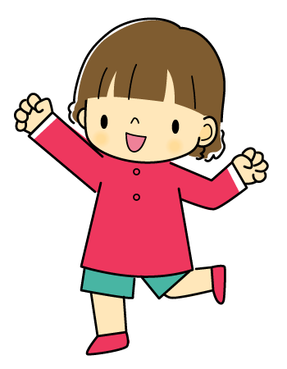
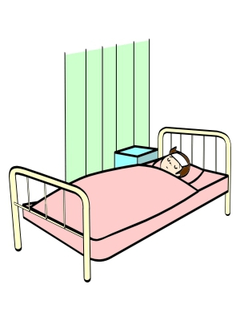
椿ちゃんは小学校3年生。
運動が大好きな活発な女の子です。
そんな椿ちゃんが
この頃よく保健室へ通っている，と
学校から連絡がありました。
朝，学校へ送り出す時は，
体調が悪いようには見えないのですが･･･。
お母さんは少し心配になりました。
椿ちゃんの両親は共働き。
昼間はおばあちゃんが
椿ちゃんの面倒をみてくれています。

ある日のこと。
夕食を食べている椿ちゃんが
「おかあさん，明日，参観日だよ。」
と言いました。
椿ちゃんの様子が知りたかったお母さんは
明日，仕事を2時間だけ休んでいました。
「行くわよ。5時間目だったわね。」
「そのあと，懇談会っていうのがあって，
その次に偉い人が来て話をするんだって。」
「ごめんね，参観が終わったらすぐ仕事に
戻らなくてはならないの。」
「どうして？大事なお話をしてくれるって，
先生が言ってたよ。」
お母さんは仕方が無いので
「お仕事のところでそういう話は
いっぱい聞いているから，必要ないのよ。」
と言いました。
「そうなの。
ひなこちゃんのお母さんは行くのに･･･」
つばきちゃんの顔は少し寂しそうでした。

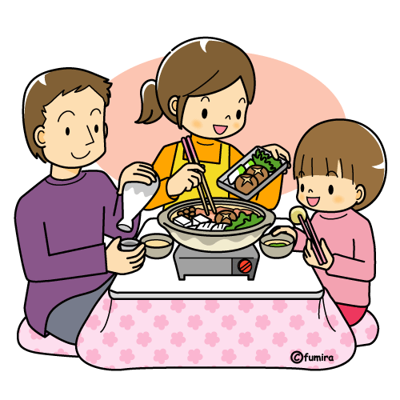


15年のキャリアを持つ椿ちゃんのお母さんは
仕事を簡単に辞められません。でも椿ちゃんの
ことが気になって，なんだか憂鬱です。
「椿は私の子どもに生まれて，
しあわせなのかしら」
お母さんはなんだか
不安になってしまいました。

《考えましょう，出し合いましょう》
設問① | あなたは椿ちゃんの気持ちをどんな風に想像しますか？

設問② | 自分がお母さんだったらどうしますか？

設問③ | 働きながら子育てすることで困っていることはありませんか？
 | また，生活の中での工夫があれば教えてください。

《振り返りましょう》
この講座を振り返って気持ちの変化や感じたことを書いてみましょう。

★仕事を持つ母親の声★
・経済的には豊かな暮らしが出来ていると思います。子どもたちも成長すれば理解してくれると思っています。
・仕事が忙しく，家事に手が回らないのが現状です。休日にはしっかりと子どもと触れ合うようにしています。
・共働きなので自分の両親に子どもを預けています。両親への負担が心配です。
・子どもから「仕事を辞めて」と言われるのが一番辛いです。
・私の子は「放課後スクール」に通い，夕方までそこで過ごします。宿題もみてくれて，子どもも通うのが楽しいと言っています。
・何とか母親役をこなしながら，1人の人間として，自己実現のためにがんばりたいと思います。

お問合せ
呉市文化振興課 社会教育係
〒737-8509 呉市中央6丁目2番9号
電 話 （０８２３）２５－３４７２
ファクス（０８２３）２４－９８０７

仕事と子育て（展開案）
平成２６年度第３回呉親プロ ファシリテーター講座（呉ﾌﾟﾛ）
開催日 平成26年12月12日（金）
時 間 18：00～19：20（80分）
開催地 呉市福祉会館
主 催 呉市
参加者 約15名
「仕事と子育て」
対象：保護者・地域の子育て支援者・教諭（80分）
〔テーマ〕
おでん

（ＭＦ：ﾒｲﾝﾌｧｼﾘﾃｰﾀｰ）青木美於，（ＩＢ：ｱｲｽﾌﾞﾚｲｸ）藤賀裕敏，（ＡＦ：ｱｼｽﾀﾝﾄﾌｧｼﾘﾃｰﾀｰ）森岡さおり
時間 | 経過 |  | アクティビティの展開例 | 留 意 点 | 備 考
17:00:00 |  |  | ①打合せ（主催者の趣旨，担当確認・物品確認） ②会場設営（荷物置き場も作ること） ③黒板ﾞにｽｹｼﾞｭｰﾙと趣旨を板書する ④ﾜｰｸｼｰﾄ・ｱﾝｹｰﾄ・名札・ﾏｼﾞｯｸ・飴 ⑤時計の確認 |  | 板書（青木） 受付（藤賀) 物品（森岡）
17:30:00 | 受付 |  | ・受付をし，名札を各自で作成してもらう（呼んでほしい名前） ・好きな飴を選んでもらい，グループ分けをする
18:00:00 | 5 | 分 | あいさつ （ゲストティーチャー紹介）
18:05:00 | 5 | 分 | アイスブレイク ・セブンイレブンじゃんけん | ・場を和ませる
18:10:00 | 5 | 分 | ＜OARR：ｵﾘｴﾝﾃｰｼｮﾝ> （１）ﾌｧｼﾘﾃｰﾀｰの自己紹介 （２）ﾌｧｼﾘﾃｰｼｮﾝについて簡単説明 （３）趣旨・大まかなｽｹｼﾞｭｰﾙの伝達 （４）ｽﾀｯﾌ紹介 | ・和やかな雰囲気づくりに配慮し，参加者がこれからのﾌｧｼﾘﾃｰｼｮﾝに対して不安が無いようｵﾘｴﾝﾃｰｼｮﾝを行う ・写真撮影の了解を取る（肖像権）
18:15:00 | 10 | 分 | ＜ｸﾞﾙｰﾌﾟ内で自己紹介＞ （１）Ａ４用紙を4つに折って①名前②今の気持ち③今日の体調④気になることを順番に書く（２分） （２）順次①～④を発表しながらｸﾞﾙｰﾌﾟ内で自己紹介する（各自２分） | ・意見がたくさん出てくるよう､まずｸﾞﾙｰﾌﾟでうちとけてもらう
18:25:00 | 2 | 分 | <ﾌｧｼﾘﾃｰｼｮﾝのﾙｰﾙ説明＞ ・三つの約束とﾌﾟﾗｽﾜﾝを伝え，共通理解する | ・①発言の平等②発言の肯定③秘密の保守 （ﾌﾟﾗｽﾜﾝ）言いたくないことは言わなくても良い：ﾊﾟｽあり | 約束ﾎﾞｰﾄﾞ
18:27:00 | 2 | 分 | <表紙を読みましょう> 標題とねらいをﾌｧｼﾘﾃｰﾀｰが読み，参加者は黙読する | ・表紙を読み，ﾜｰｸｼｰﾄのﾃｰﾏを知る
18:29:00 | 2 | 分 | <ﾌﾟﾘﾝﾄを読んで考えましょう> ファシリテーターが読み，参加者は黙読
18:31:00 | 3 | 分 | <考えましょう，出しあいましょう>おでんを作ろう ①おでんの具を取り，その裏に設問１～２を各自で記入する（３分:書き終わったらペンをおく⇒合図）
18:34:00 | 10 |  | ②1人ずつおでんの具を持ちグループ内で発表する。発表が終わったら鍋におでんを入れていく(1人2分）
18:44:00 | 10 |  | ③ｸﾞﾙｰﾌﾟで，鍋の中から気になった意見を選び，取り皿に入れてそのことについて話し合う
18:54:00 | 2 |  | ④各自，からしを取りその裏に設問３を記入する（２分）
18:56:00 | 2 |  | ⑤ｸﾞﾙｰﾌﾟで気になるからしを１つだけ選び，話し合う（２分）
18:58:00 | 6 | 分 | ④取り皿の具材とからしについて発表する（各２分）
19:04:00 | 5 | 分 | ＜フリートーク＞ 各ｸﾞﾙｰﾌﾟの発表を聞いた感想をグループで話し合う
19:09:00 | 2 | 分 | ＜学習をふりかえりましょう＞ ・ﾜｰｸｼｰﾄに記入する | ・ﾜｰｸｼｰﾄは提出しない
19:11:00 | 1 | 分 | ＜まとめ＞ ･ﾌｧｼﾘﾃｰﾀｰの話 | 今回のテーマは「おでん＝団欒」
19:12:00 |  |  | ＜ｱﾝｹｰﾄ記入・提出・解散＞ | ・流れ解散
合計 | 72 | 分 | （8分予備時間あり）
【 準備物 】 |  | ﾎﾜｲﾄﾎﾞｰﾄﾞ2台（ﾏｰｶｰ・ｲﾚｰｻﾞｰ），ﾏｲｸ2本，ｽﾋﾟｰｶｰ
 |  | 用具１式，文具一式，ﾃｷｽﾄ，ｱﾝｹｰﾄ用紙，Ａ４用紙，DVDとﾌﾟﾚｰﾔｰと接続ｺｰﾄﾞ，ｶﾒﾗ，土鍋，おでんの具，からし，飴

【教材のねらい】様々な家庭の形がある中で，仕事と子育てをどのように両立させていけば良いのか？子どもの素直な気持ちに 向き合いながら，自分なりの子育ての形を考える。
 |  |  |  |  | ＊＊＊H26/12/6作成 第１案（1/1）＊＊＊

